Část 02 - ZTI_EO
SOUPIS PRACÍ
Stavba: |  |  | Část 02 - Rekonstrukce vybraných prostor děkanátu - Stavební část
Objekt: |  |  | Část_02 - Ekonomický úsek (m.č.2.21a/b, 2.22a/b, 2.23-2.2 ve 2.NP) Zdravotechnika
PČ | Typ | Kód | Popis | MJ | Množství | J.cena [CZK bez DPH] | Cena celkem [CZK bez DPH] | Cenová soustava
 |  | Náklady soupisu celkem |  |  |  |  | 0.00
 |  | 61 | Úprava povrchů vnitřní |  |  |  | 0.00
1 |  | 612403384RT1 | Hrubá výplň rýh ve stěnách do 7x7 cm maltou ze SMS | m | 3.00
2 |  | 612403388R00 | Hrubá výplň rýh ve stěnách do 15x30cm maltou z SMS | m | 3.00
 |  | 721 | Vnitřní kanalizace |  |  |  | 0.00
3 |  | 721176103R00 | Potrubí HT připojovací D 50 x 1,8 mm | m | 3.00
4 |  | 721194105R00 | Vyvedení odpadních výpustek D 50 x 1,8 | kus | 1.00
5 |  | 721290111R00 | Zkouška těsnosti kanalizace vodou DN 125 | m | 3.00
 |  | 722 | Vnitřní vodovod |  |  |  | 0.00
6 |  | 722178711R00 | Potrubí vícevrst.vod.D 20x2,8 mm | m | 6.00
7 |  | 722181212RT7 | Izolace návleková PRO tl. stěny 9 mm, vnitřní průměr 22 mm | m | 6.00
8 |  | 722190401R00 | Vyvedení a upevnění výpustek DN 15 | kus | 2.00
9 |  | 722290226R00 | Zkouška tlaku potrubí závitového DN 50 | m | 6.00
10 |  | 722290234R00 | Proplach a dezinfekce vodovod.potrubí DN 80 | m | 6.00
 |  | 97 | Prorážení otvorů a ostatní bourací práce |  |  |  | 0.00
11 |  | 974031142R00 | Vysekání rýh ve zdi cihelné 7 x 7 cm | m | 3.00
12 |  | 974031167R00 | Vysekání rýh ve zdi cihelné 15 x 30 cm | m | 3.00
 |  | H721 | Vnitřní kanalizace |  |  |  | 0.00
13 |  | 998721103R00 | Přesun hmot pro vnitřní kanalizaci, výšky do 24 m | t | 0.10
14 |  | 998721194R00 | Příplatek zvětš. přesun, vnitřní kanaliz. do 1 km | t | 1.00
 |  | H722 | Vnitřní vodovod |  |  |  | 0.00
15 |  | 998722103R00 | Přesun hmot pro vnitřní vodovod, výšky do 24 m | t | 0.10
16 |  | 998722194R00 | Příplatek zvětš. přesun, vnitřní vodovod do 1 km | t | 1.00
 |  | H99 | Ostatní přesuny hmot |  |  |  | 0.00
17 |  | 999281111R00 | Přesun hmot pro opravy a údržbu do výšky 25 m | t | 0.41
 |  | S | Přesuny sutí |  |  |  | 0.00
18 |  | 979990107R00 | Poplatek za skládku suti - směs betonu,cihel,dřeva | t | 0.27
19 |  | 979081111R00 | Odvoz suti a vybour. hmot na skládku do 1 km | t | 0.27
20 |  | 979081121R00 | Příplatek k odvozu za každý další 1 km | t | 2.70
21 |  | 979082113R00 | Vodorovná doprava suti po suchu do 1000 m | t | 0.27
 |  | 722VD | 722 |  |  |  | 0.00
22 |  | 722100001VD | Stavební výpomoc - dohledání stávajících instalací, propojení a napojení | soubor | 1.00
 |  | 725 | Zařizovací předměty |  |  |  | 0.00
23 |  | 725000022VD | Dřez | soubor | 1.00
 |  | kompletní dodávka a montáž :
 |  | Pozn. konkrétní výrobek bude před dodáním odsouhlasen, deska i dřez dodávkou stavby
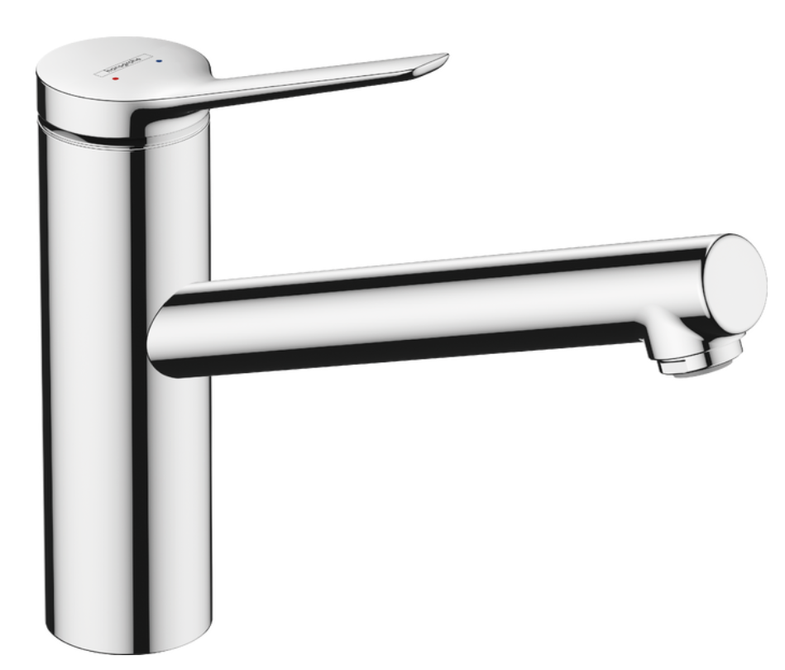
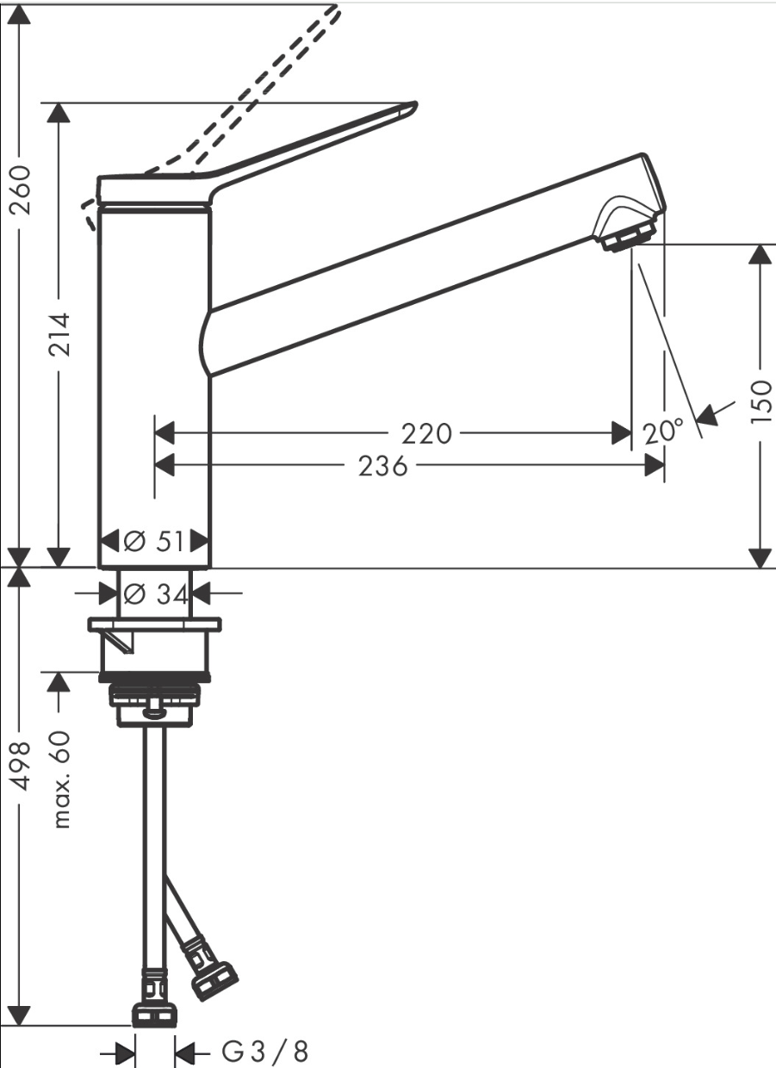
 |  | - kuchyňská chromová páková baterie s průtokem max. 6 l/s, připojovací hadice, rohové ventily, rozsah otáčení nastavitená ve 3 polohách, keramická kartuše, dřezový sifon s odtokovou soupravou

